Solicitud gráfica
 | Área: | Ciencias Naturales |  |  | Fecha:
 | Grado: | 11
 | Título del tema: | Los derivados de ácidos carboxílicos y las funciones nitrogenadas |  |  | ¿Cuaderno de estudio o recurso? | Recurso
 | Editor: | Lyz Bernal |  |  | Motor del recurso | F13

 | Código guión o recurso: | CN_11_13_REC260 | ← Para determinar este código, visite la hoja de Ayuda
 |  |  |  |  | ESPECIFICACIÓN DE ARCHIVOS A ENTREGAR
Núm. | Archivo Shutterstock o ruta en web | Imagen para: | Tipo | Ubicación de la imagen en el recurso F13 | Nombre imagen SMALL | Tamaño imagen SMALL | Nombre imagen ZOOM | Tamaño imagen ZOOM | Descripción | Observaciones
IMG01 | 362138378 | Recurso F13 | Ilustración | Doble | CN_11_13_REC260_IMG01n.jpg | 240 x 185 px | CN_11_13_REC260_IMG01a.jpg | 800 x 460 px | 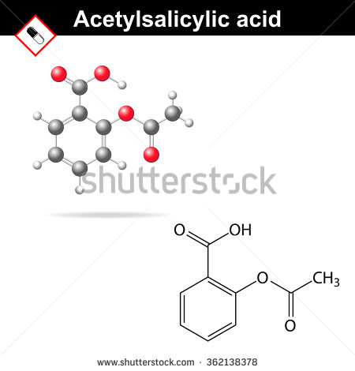 | Reemplazar Acetylsalicylic acid por Ácido acetilsalicílico
IMG02 | 241748965 | Recurso F13 | Fotografía | Doble | CN_11_13_REC260_IMG02n.jpg | 240 x 185 px | CN_11_13_REC260_IMG02a.jpg | 800 x 460 px | 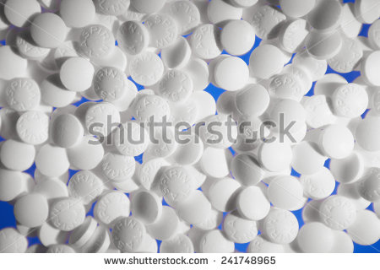
IMG03 | 231267070 | Recurso F13 | Fotografía | Simple | CN_11_13_REC260_IMG03n.jpg | 240 x 375 px | CN_11_13_REC260_IMG03a.jpg | 800 x 460 px | 